关系图
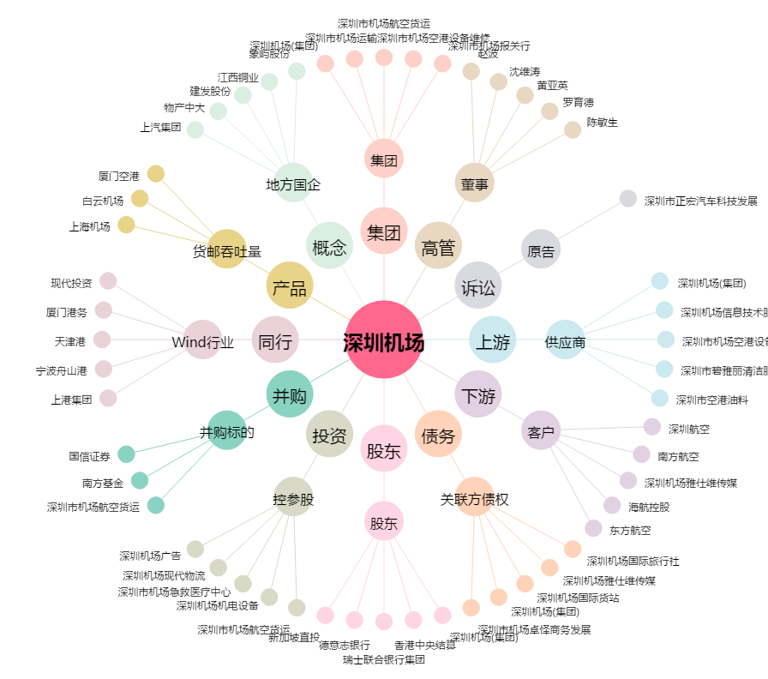
深圳机场[000089.SZ] - 关系概览图

